Tables de production employées
TABLES DE PRODUCTION EMPLOYEES

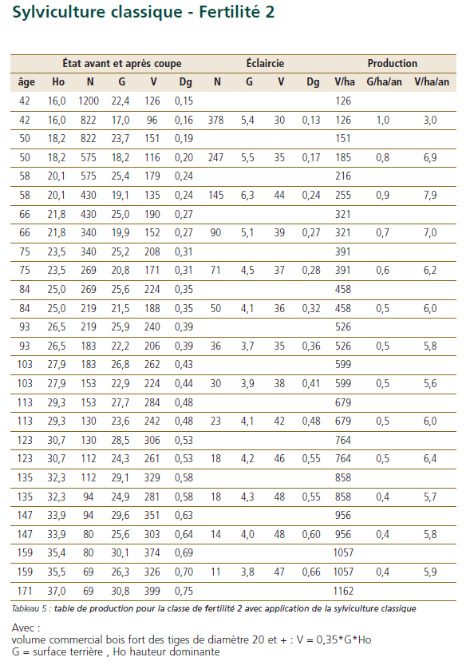
 | Chene sessile

 | Table utilisée : | ONF - Guide des Chenaies Continentales

 |  | Classe de fertilité 2 (forte) - sylviculture classique

 | Source : | ONF - Guide des Chenaies Continentales



TABLES DE PRODUCTION EMPLOYEES

 | Erable sycomore / plane

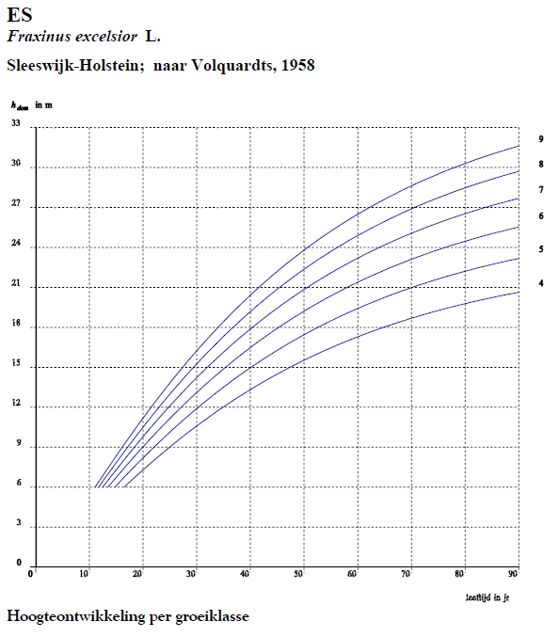
 | Table utilisée : | Tables néerlandaises pour le frêne (équivalence proposée par les tables de Jansen et Faber)
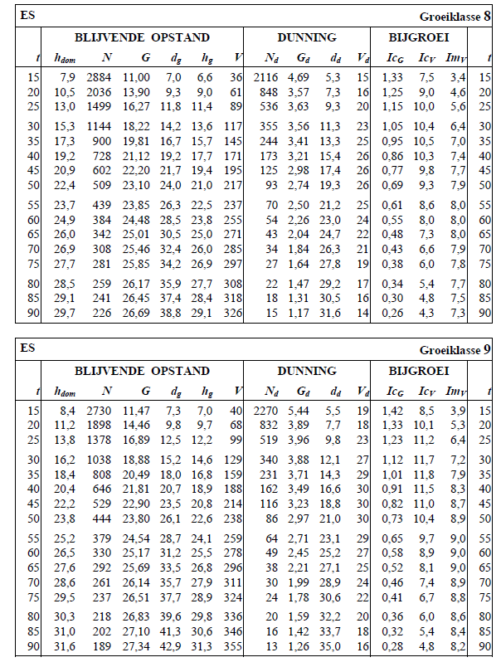
 |  | Classe de fertilité 8 (forte)

 | Source : | OPBRENGST TABELLEN voor belangrijke boomsoorten in Nederland
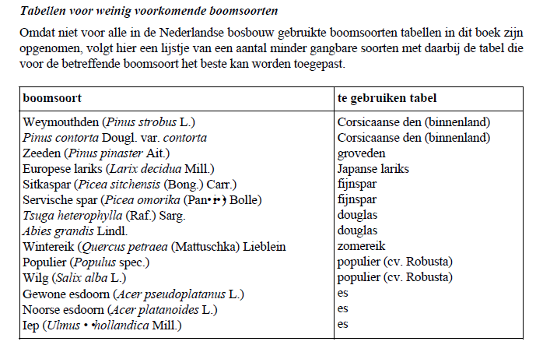

TABLES DE PRODUCTION EMPLOYEES

